Oppskrift
Homestyle SalsaHomestyle Salsa
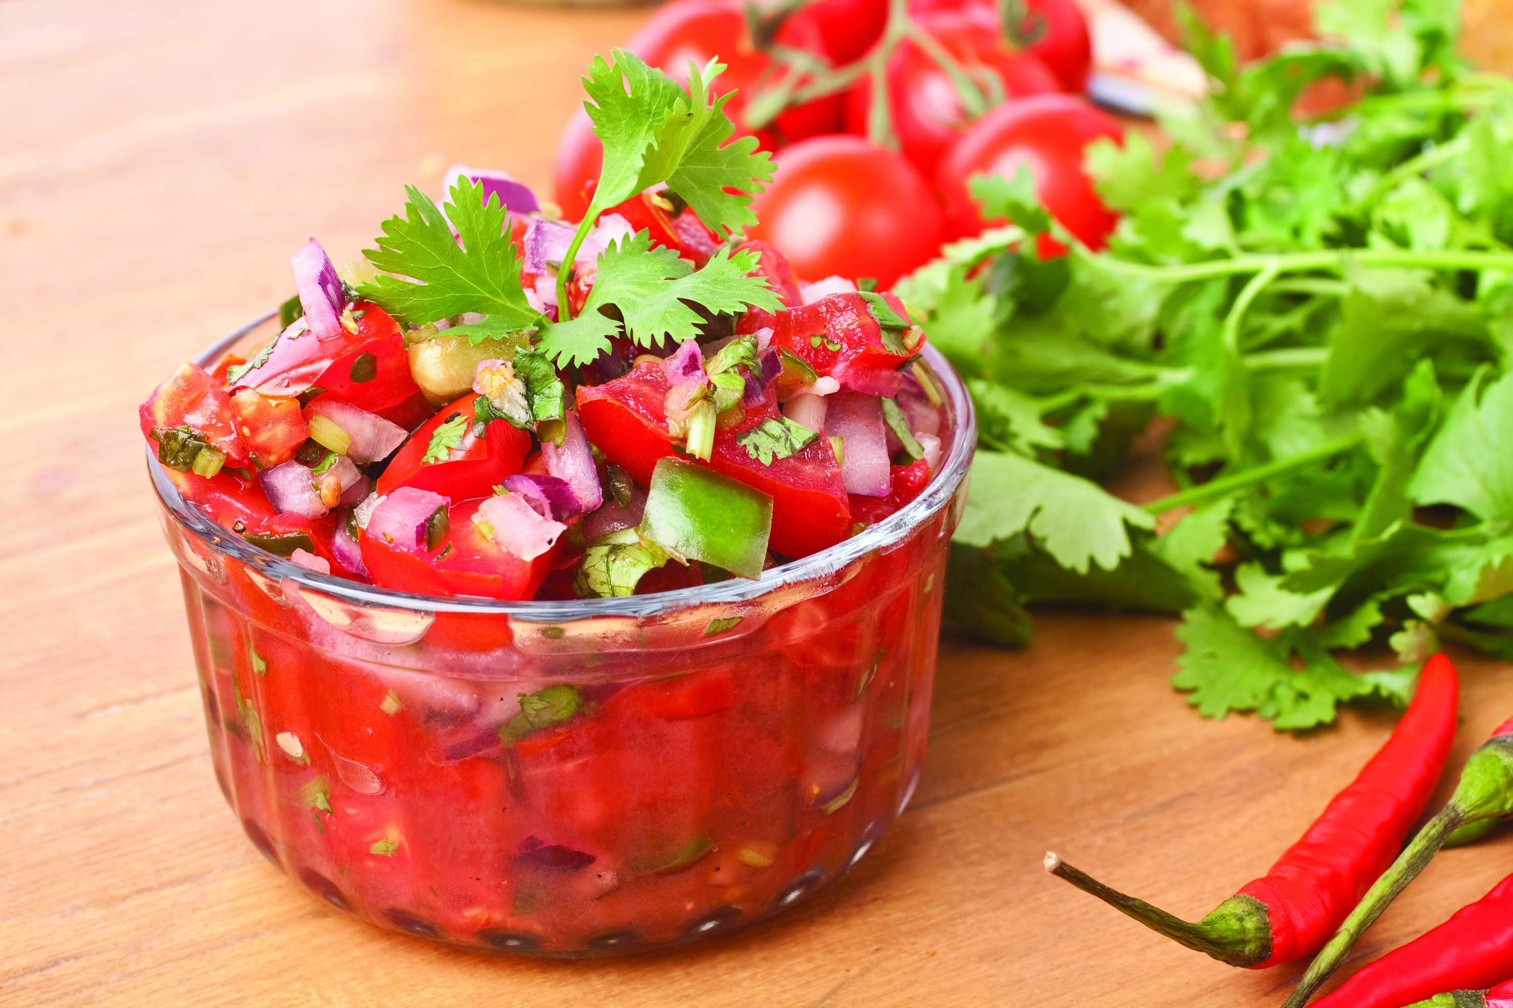

Finhakk rødløk og vårløk. Grov hakk koriander. Del chery tomat i fire og vend alt inn i salsaen. Smak til med maplelsirup og lime.Finhakk rødløk og vårløk. Grov hakk koriander. Del chery tomat i fire og vend alt inn i salsaen. Smak til med maplelsirup og lime.
Number of servingsNumber of servings | 1
EPDEPD | ProductProduct | Per servingPer serving |  | TotalTotal |  | QtyPerPackQtyPerPack | PackSizePackSize | PackUnitPackUnit | PackagingPackaging | ItemsItems
 | El Paradiso Picantesaus El Paradiso Picantesaus | 0.05 | kgkg | 0 | kgkg |  |  |  |  | 0
 | Vårløk Vårløk | 4 | gg | 0 | gg |  |  |  |  | 0
 | Smaks Tomater (Søte) Smaks Tomater (Søte) | 20 | gg | 0 | gg |  |  |  |  | 0
 | Rødløk Rødløk | 4 | gg | 0 | gg |  |  |  |  | 0
 | Frisk koriander Frisk koriander | 0.8 | gg | 0 | gg |  |  |  |  | 0
 | Lime Lime |  |  | 0 |  |  |  |  |  | 0
22865732286573 | Semi-dried Cherrytomater Semi-dried Cherrytomater | 0.01 | kgkg | 0 | kgkg | 2 | 1.97 | kgkg | 2x1.97kg2x1.97kg | 0

 | * Allergens* Allergens

